Landsbankinn í hnotskurn
Landsbankinn í hnotskurn
2025-09-30

Landsbankinn hf. er stærsta fjármálafyrirtæki landsins með víðtækasta útibúanetið. Landsbankinn veitir einstaklingum, fyrirtækjum og fjárfestum trausta og alhliða fjármálaþjónustu sem byggir á langtíma viðskiptasamböndum. Kjarninn í starfsemi bankans er viðskiptabankastarfsemi til handa einstaklingum og fyrirtækjum og býður Landsbankinn þjónustu á sviði markaðsviðskipta og eignastýringar.
Landsbankinn hf. var stofnaður 7. október 2008 en saga forvera hans nær allt aftur til ársins 1886.
Ríkissjóður Íslands á 98,2% hlut í bankanum og alls eru hluthafar um 819.
Lilja Björk Einarsdóttir er bankastjóri Landsbankans.
Um Landsbankann |  | Efnahagur | 2025-09-30 | 2024-12-31 | 2025-09-30 | 2024-12-31
 |  |  | ISKm |  | EURm
 |  | Eignir samtals | 2,297,601 | 2,181,759 | 16,135 | 15,162
 |  | Útlán og kröfur á viðskiptavini | 1,856,955 | 1,807,437 | 13,040 | 12,560
 |  | Útlán og kröfur á lánastofnanir | 64,061 | 39,346 | 450 | 273
 |  | Markaðsskuldabréf og önnur verðbréf með föstum tekjum | 185,018 | 139,104 | 1,299 | 967

 |  | Hlutabréf og önnur verðbréf með breytilegum tekjum | 31,649 | 32,644 | 222 | 227
 |  | Innlán frá viðskiptavinum | 1,251,582 | 1,228,444 | 8,789 | 8,537
 |  | Skuldir við lánastofnanir og Seðlabanka | 13,343 | 11,989 | 94 | 83
 |  | Lántaka | 565,937 | 529,150 | 3,974 | 3,677
 |  | Víkjandi lántaka | 53,152 | 39,989 | 373 | 278
 |  | Eigið fé | 335,213 | 324,649 | 2,354 | 2,256
 |  | Eiginfjárhlutfall | 24.0% | 24.3%
 |  | Hlutfall útlána til viðskiptavina af innlánum | 148.4% | 147.1%

Viðskiptavinir og útibú | 2025-09-30 | Rekstrarreikningur | 2025-09-30 | 2024-09-30 | 2025-09-30 | 2024-09-30
 |  |  | ISKm |  | EURm
Einstaklingar | 130,253 | Rekstrartekjur samtals | 63,820 | 58,603 | 443 | 391
Fyrirtæki | 17,502 | Hagnaður tímabilsins | 29,455 | 26,908 | 205 | 180
Útibú og afgreiðslur | 34 | Arðsemi eigin fjár eftir skatta | 12.2% | 11.7%
Starfsmannafjöldi | 948 | Vaxtamunur í hlutfalli af meðalstöðu heildareigna | 2.9% | 2.9%
 |  | Kostnaður sem hlutfall af tekjum (K/T) | 33.2% | 32.3%

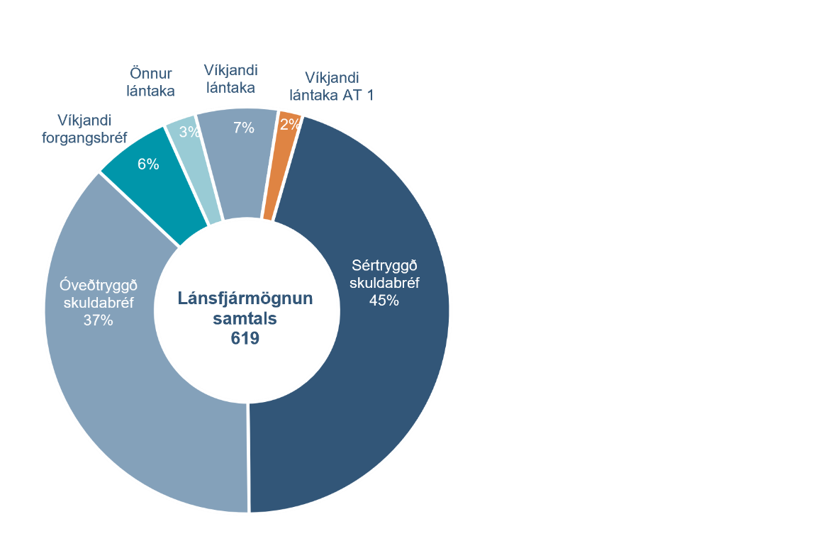
Fjármögnun |  | Útlán og aðrar fyrirgreiðslur eftir atvinnugreinum
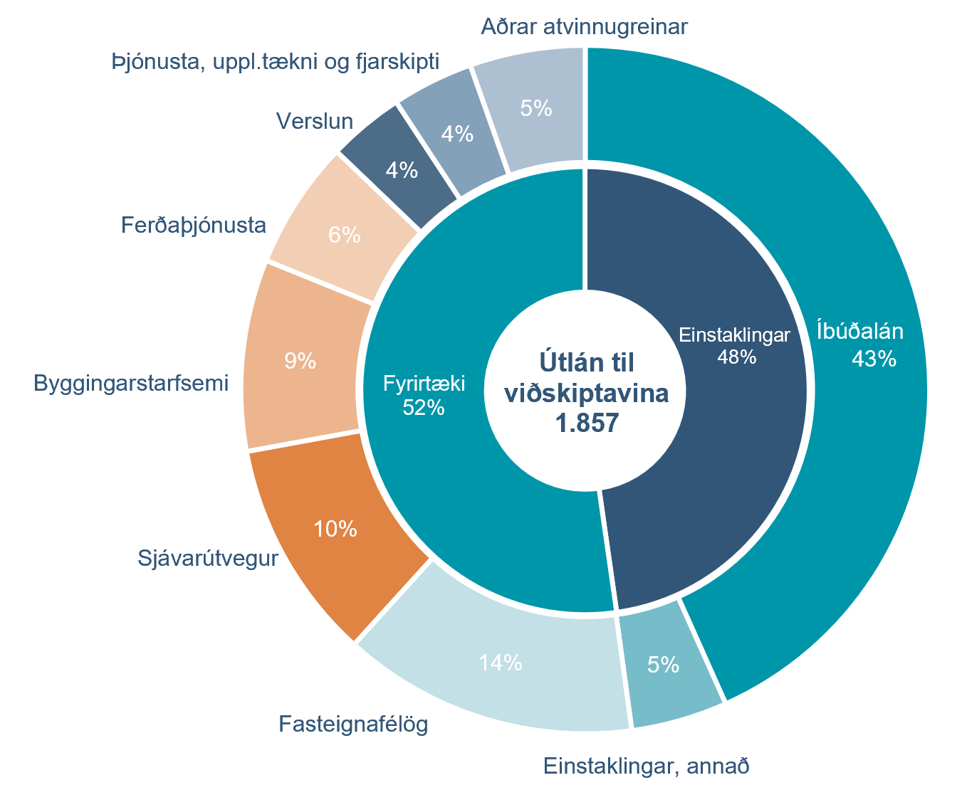

Heildarkrafa um eiginfjárgrunn |  | Eiginfjárhlutfall

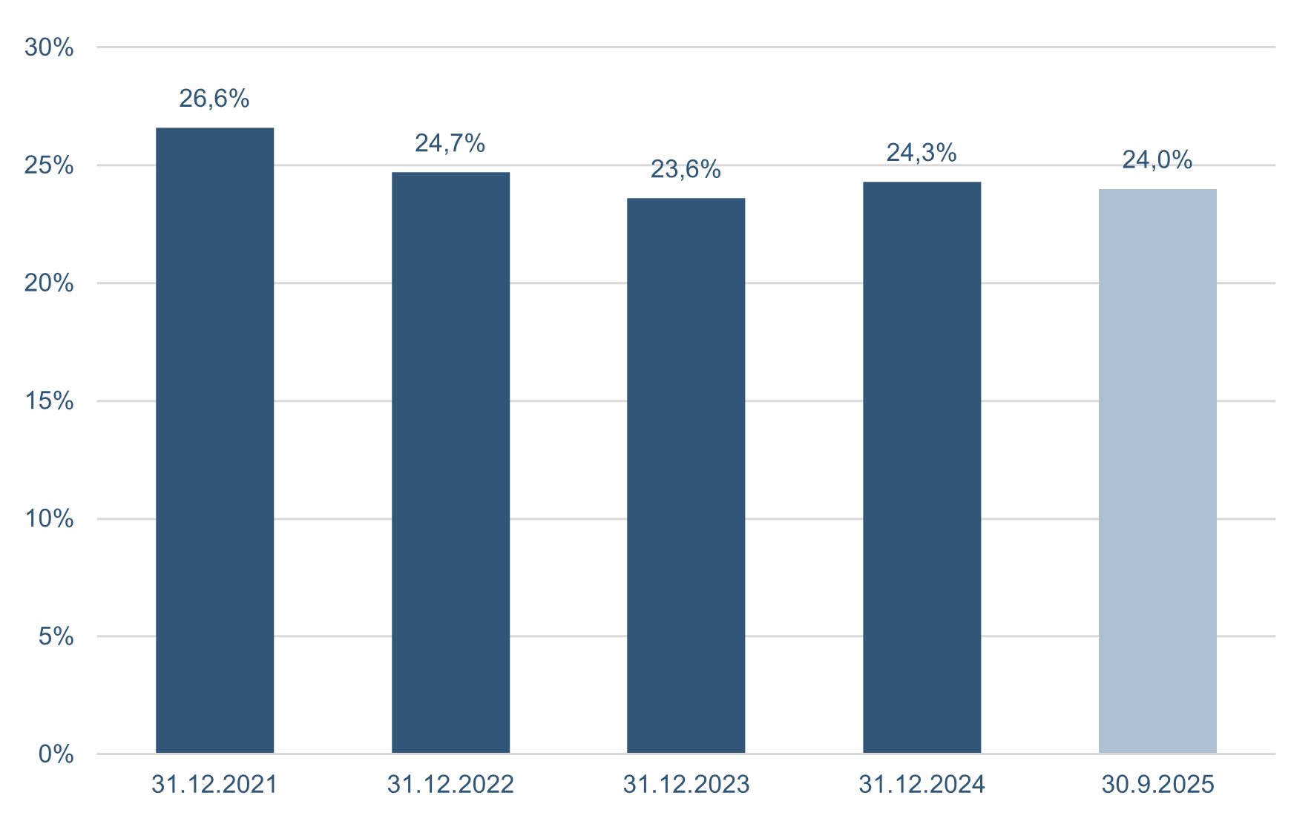

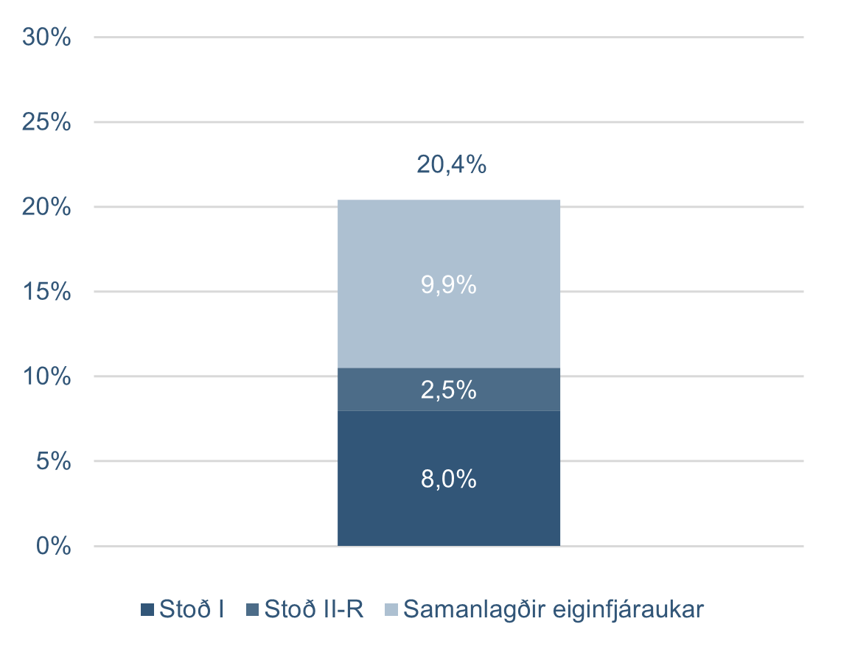

Kennitölur - ársfj
Kennitölur
Fjárhæðir í milljónum | F3 2025 | F2 2025 | F1 2025 | F4 2024 | F3 2024 | F2 2024 | F1 2024 | F4 2023 | F3 2023
Arðsemi eigin fjár eftir skatta | 13.5% | 13.0% | 10.0% | 13.3% | 14.0% | 11.7% | 9.3% | 14.5% | 10.9%
Kostnaður sem hlutfall af tekjum (K/T) | 28.5% | 33.3% | 38.7% | 32.8% | 30.7% | 32.5% | 33.6% | 31.6% | 31.5%
Samsett hlutfall | 90.6% | 87.2% | 84.8%
Rekstrarkostnaður í hlutfalli af meðalstöðu heildareigna | 1.1% | 1.3% | 1.4% | 1.3% | 1.1% | 1.3% | 1.4% | 1.5% | 1.2%
Arðsemi eigna | 1.9% | 1.8% | 1.4% | 1.9% | 2.0% | 1.7% | 1.4% | 2.2% | 1.6%
Vaxtamunur í hlutfalli af meðalstöðu heildareigna | 2.9% | 3.1% | 2.7% | 2.4% | 2.8% | 2.9% | 2.9% | 3.0% | 3.1%
Hagnaður á hlut | 0.47 | 0.44 | 0.34 | 0.45 | 0.46 | 0.38 | 0.30 | 0.46 | 0.33
Eiginfjárhlutfall alls | 24.0% | 24.0% | 23.6% | 24.3% | 24.1% | 24.4% | 24.9% | 23.6% | 23.7%
Hlutfall almenns eigin fjár þáttar 1 | 20.5% | 20.4% | 20.1% | 21.5% | 21.4% | 21.7% | 22.2% | 22.0% | 22.2%
Gjaldþolshlutfall | 1.50 | 1.46 | 1.38
Vogunarhlutfall | 13.4% | 13.2% | 13.3% | 13.2% | 13.0% | 13.4% | 13.6% | 13.6% | 13.5%
Samtals MREL fjármögnun | 39.2% | 38.3% | 38.1% | 38.2% | 35.5% | 36.4% | 39.6% | 37.9% | 37.8%
Samtals undirskipuð MREL fjármögnun | 26.7% | 26.5% | 26.3% | 25.5% | 25.2%
Hlutfall útlána til viðskiptavina af innlánum | 148.4% | 147.5% | 145.7% | 147.1% | 146.5% | 151.4% | 151.1% | 155.5% | 150.2%
Hlutfall innlána af heildareignum | 54.5% | 53.8% | 55.1% | 56.3% | 55.7% | 55.3% | 54.3% | 53.5% | 53.7%
Heildarlausafjárþekja | 229% | 234% | 221% | 164% | 263% | 177% | 272% | 181% | 238%
Fjármögnunarþekja erlendra mynta | 173% | 168% | 161% | 143% | 136% | 138% | 157% | 145% | 150%
Meðaltal ársverka á tímabilinu | 948 | 925 | 861 | 811 | 807 | 824 | 824 | 849 | 816
Ársverk í lok tímabils | 948 | 927 | 926 | 822 | 813 | 824 | 826 | 817 | 818

Aftur í efnisyfirlit

